ORIENTACIONES GENERALES
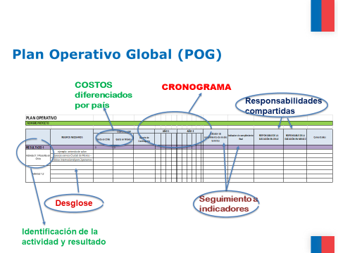

1. Trasladar desde el Marco Lógico el título exacto del Resultado y actividad correspondiente
2. Si la actividad del Marco Lógico es muy general, se puede desagregar manteniendo la correlación númerica (por ejemplo: subactividad 1 de la actividad 1 del resultado 1 = 1.1.1)
3. En la columna de insumos necesarios se debe desglosar todos los items necesarios de contratar o adquirir para el correcto desarrollo de la actividad
4. Los pagos a realizarse en Chile deberán ir en la columna de gasto en Chile, y los pagos a realizarse en México deberán ir en la columna de gasto en México. De manera de tener claridad de cuantos recursos se transfieren a cada parte
5. Los plazos de ejecución deben considerar tiempos administrativos necesarios para la concreción de cada actividad
6. A partir de los indicadores de Resultado en el Marco Lógico, se deben establecer metas de medio tiempo y final, para el seguimiento respectivo
7. Se sugiere identifiar la unidad responsable o profesional responsable para cada actividad, más allá del jefe del proyecto, a fin de coordinar responsabilidades y cargas entre el equipo ejecutor y contar con un interlocutor competente para el seguimiento puntual de las actividades
8. Se sugiere utilizar la columna de observaciones para todas aquellas situaciones que se deben considerar y monitorear para el correcto desarrollo de la actividad.

